教室智慧黑板
湖南民族职业技术学院附属小学教室智慧黑板
序号 | 设备名称 | 型号 | 规格参数 | 数量 | 单位 | 单价（元） |  | 总价（元） |  | 备注
 |  |  |  |  |  | 报审价 | 询价 | 报审价 | 询价
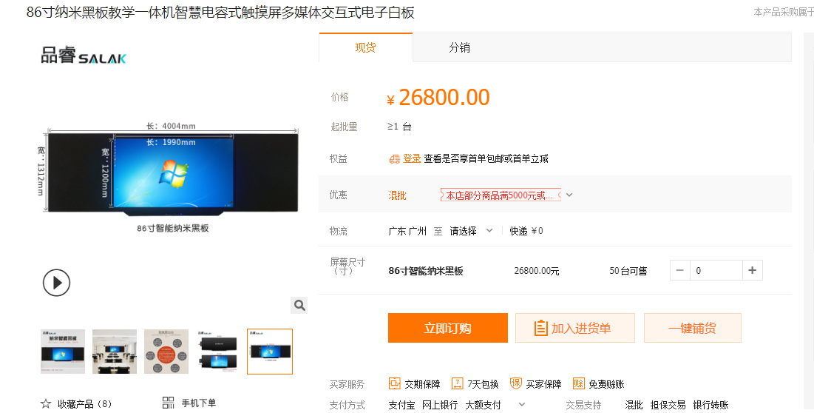
1 | 86吋智慧黑板 | 希沃 S86EB | 一、主要设计及硬件功能： 1、中央主屏幕显示采用86英寸UHD超高清LED液晶屏，屏幕与屏幕保护层全贴合。屏幕分辨率不低于3840*2160，显示比例16:9，主屏具备防眩光效果；屏幕边缘采用超薄金属圆角包边防护，整机背板采用金属材质，有效屏蔽内部电路器件辐射；防潮耐盐雾蚀锈，适应多种教学环境。 2、整机采用三拼接平面一体化设计，无推拉式结构及外露连接线，外观简洁。整机尺寸宽度不小于4200mm，高度不小于1200mm。 3、整机书写面板采用防眩光全钢化防爆玻璃面板，面板的碎片状态、抗冲击性、霰弹袋冲击性能、耐热冲击性能均通过国家强制玻璃标准，表面应力≥100Mpa,适应学校复杂环境，保障教学安全。 4、整机能感应并自动调节屏幕亮度来达到在不同光照环境下的不同亮度显示效果，此功能可自行开启或关闭。（提供国家广播电视产品质量监督检验中心所出具的权威检测报告） 5、主副屏采用免工具拆卸安全卡扣拼接，通过免工具拆卸卡扣前翻打开内嵌模块电脑侧的副屏，打开后可通过自带支撑架支撑，无需拆卸副屏即可对整机进行维护。（提供国家广播电视产品质量监督检验中心所出具的权威检测报告） 6、★设备具备减虑蓝光功能，且可根据不同使用环境通过物理按键自主选择一键开启和关闭。（提供国家广播电视产品质量监督检验中心所出具的权威检测报告） 7、采用智能电子产品一键式设计：同一物理按键完成Android系统、Windows系统和节能熄屏操作，通过轻按按键实现节能熄屏/唤醒，长按按键实现关机。（提供国家广播电视产品质量监督检验中心所出具的权威检测报告） 8、整机具备不少于3路前置双系统USB3.0接口,双系统USB3.0接口支持Android系统、Windows系统读取外接移动存储设备,即插即用无需区分接口对应系统。（提供国家广播电视产品质量监督检验中心所出具的权威检测报告） 9、★微课录制：设备可通过物理按键一键实现录制屏幕和老师人声的功能，并且无需外接任何音频设备。（提供国家广播电视产品质量监督检验中心所出具的权威检测报告） 二、触摸系统要求： 1、采用电容触控技术，支持Windows系统中进行20点或以上触控；支持在Android系统中进行10点或以上触控。（提供国家广播电视产品质量监督检验中心所出具的权威检测报告） 2、触控书写时，手指或电容笔尖与书写笔迹无悬浮感 3、Windows XP、Windows 7、Windows 8、Windows 8.1、 Windows 10、Linux、Mac Os系统外置电脑操作系统接入时，无需安装触摸框驱动。 三、嵌入式系统设计要求： 1、★系统版本不低于Android 7.0，内存不低于2GB，存储空间不低于8GB（提供国家广播电视产品质量监督检验中心所出具的权威检测报告） 2、整机在任意通道下，可调用互动课堂功能。 支持手机扫描二维码进行互动答题；教师可发起单选题、多选题、抢答题、判断题等，答题结束可查看答题数据并导出。学生可自行设置姓名，支持课堂抽选功能。提供实时提问功能，学生可通过移动端实时发送提问内容至智慧黑板展示。（提供国家广播电视产品质量监督检验中心所出具的权威检测报告） 3、用户自定义通道信号源名称后，若该名称为系统记录过的常见信号源，将会自动更换为该信号源名称匹配的图标。（提供国家广播电视产品质量监督检验中心所出具的权威检测报告） 4、整机支持任意通道画面冻结放大功能，可在任意通道下将画面冻结并双击画面任一部分进行放大，放大后的屏幕画面可进行任意拖拽。 5、快捷小工具：支持自定义侧边菜单中的小工具功能，用户在任意通道下可调取板中板、聚光灯、秒表、倒计时、倒计日、日历等小工具，并支持根据用户习惯任意调整显示顺序，方便老师组合使用。 四、内置电脑要求： 1、★需采用Intel针对教育行业最高OPS-C+标准120Pin接口，不接受其他非标准或低端接口电脑模块。（提供国家广播电视产品质量监督检验中心所出具的权威检测报告） 2、搭载Intel 8代酷睿系列 i3 CPU；内存：4GB DDR4笔记本内存或以上配置；硬盘：128GB或以上SSD固态硬盘 3、整机端内置蓝牙：在Windows系统下，整机可通过蓝牙模块与蓝牙音箱连接，通过蓝牙音箱播放整机音频。 4、提供微软出具的授权教育合作伙伴资质证明（AEP）。 五、教学软件要求： 1、教学白板软件：1）互动教学课件支持定向精准分享：分享者可将互动课件、课件组精准推送至指定接收方账号云空间，接收方可在云空间接收并打开分享课件；2）采用备授课一体化框架设计，教师可根据教学场景自由切换类PPT界面的备课模式与触控交互教学模式，适用于教室、办公室等不同教学环境，便于教师教学使用。3）互动课件内容的编辑修改无需人为保存即可自动同步至云空间，可根据教师需要调整云空间自动同 | 5.0 | 套 | 34500.0 | 26800 | 172500 | 134000
2 | 高清视频展台 | 希沃SC06 | 1、采用≥800万像素摄像头；采用 USB五伏电源直接供电，无需额外配置电源适配器，环保无辐射；箱内USB连线采用隐藏式设计，箱内无可见连线且USB口下出，有效防止积尘，且方便布线和返修。 2、A4大小拍摄幅面，1080P动态视频预览达到30帧/秒；托板及挂墙部分采用金属加强，托板可承重3kg，整机壁挂式安装。 3、支持展台成像画面实时批注，预设多种笔划粗细及颜色供选择，且支持对展台成像画面联同批注内容进行同步缩放、移动。 4、展示托板正上方具备LED补光灯，保证展示区域的亮度及展示效果，补光灯开关采用触摸按键设计，同时可通过交互智能平板中的软件直接控制开关；带自动对焦摄像头。 5、★具有故障自动检测功能：在调用展台却无法出现镜头采集画面信号时，可自动出现检测链接，并给出导致性原因（如硬件连接、摄像头占用、配套软件版本等问题）。 6、★为保证硬件的兼容性，视频展台与智慧黑板需为同一品牌 | 5.0 | 台 | 1550.0 | 1550 | 7750 | 7750
3 | OPS电脑 | 希沃OPS | 1、★需采用Intel针对教育行业最高OPS-C+标准120Pin接口，不接受其他非标准或低端接口电脑模块。（提供国家广播电视产品质量监督检验中心所出具的权威检测报告 2、搭载Intel 8代酷睿系列 i3 CPU；内存：4GB DDR4笔记本内存或以上配置；硬盘：128GB或以上SSD固态硬盘 | 5.0 | 台 | 3650.0 | 3650 | 18250 | 18250
4 | IP广播 | ITC T-6705A | IP寻址固化数字化IP网络终端嵌入软件及音柱 | 5.0 | 套 | 3650.0 | 3650 | 18250 | 18250
5 | 施工设施 | 岳阳 | 显示屏安装调试及施工配套设施、售后服务费用 | 5.0 | 项 | 600.0 | 600 | 3000 | 3000
 |  |  |  |  |  |  |  | 219750.0 | 181250.0

